ced1
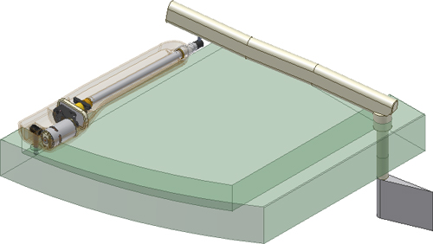
Données à renseigner (en m)
(cases oranges)
a
b
c

λ0 | 0.465
a² | 0.000
b² | 0.000
c² | 0.000

 | λ(m) théorique Formule déjà saisie ne pas compléter | λ(m) modifiées = (-λ(mm)Inv_brutes+decal_glissière)*0.001
106.00 | 0.00
105.00 | 0.00
104.00 | 0.00
103.00 | 0.00
102.00 | 0.00
101.00 | 0.00
100.00 | 0.00
99.00 | 0.00
98.00 | 0.00
97.00 | 0.00
96.00 | 0.00
95.00 | 0.00
94.00 | 0.00
93.00 | 0.00
92.00 | 0.00
91.00 | 0.00
90.00 | 0.00
89.00 | 0.00
88.00 | 0.00
87.00 | 0.00
86.00 | 0.00
85.00 | 0.00
84.00 | 0.00
83.00 | 0.00
82.00 | 0.00
81.00 | 0.00
80.00 | 0.00
79.00 | 0.00
78.00 | 0.00
77.00 | 0.00
76.00 | 0.00
75.00 | 0.00
74.00 | 0.00
 |  | Activité 1 - Modélisation vectorielle de la loi E-S |  |  | Activité 2 - Modèle numérique du mécanisme - loi E-S
 |  | θ30(deg) | θ30 (rad) Cellules obtenues en convertissant θ30 (°) en rad | λ(m) théorique Formule déjà saisie ne pas compléter | θ30 (deg) Inventor brutes | θ30 (deg)modifiées= θ30 (deg) Inventor brutes +90 | λ(mm) Inventor brutes | λ(m) modifiées = (-λ(mm)Inv_brutes+decal_glissière)*0.001
 |  | 106.00 |  | 0.00 |  |  |  |  | décalage liaison glissière | 571.00
 |  | 105.00 |  | 0.00
 |  | 104.00 |  | 0.00
 |  | 103.00 |  | 0.00
 |  | 102.00 |  | 0.00
 |  | 101.00 |  | 0.00
 |  | 100.00 |  | 0.00
 |  | 99.00 |  | 0.00
 |  | 98.00 |  | 0.00
 |  | 97.00 |  | 0.00
 |  | 96.00 |  | 0.00
 |  | 95.00 |  | 0.00
 |  | 94.00 |  | 0.00
 |  | 93.00 |  | 0.00
 |  | 92.00 |  | 0.00
 |  | 91.00 |  | 0.00
 |  | 90.00 |  | 0.00
 |  | 89.00 |  | 0.00
 |  | 88.00 |  | 0.00
 |  | 87.00 |  | 0.00
 |  | 86.00 |  | 0.00
 |  | 85.00 |  | 0.00
 |  | 84.00 |  | 0.00
 |  | 83.00 |  | 0.00
 |  | 82.00 |  | 0.00
 |  | 81.00 |  | 0.00
 |  | 80.00 |  | 0.00
 |  | 79.00 |  | 0.00
 |  | 78.00 |  | 0.00
 |  | 77.00 |  | 0.00
 |  | 76.00 |  | 0.00
 |  | 75.00 |  | 0.00
 |  | 74.00 |  | 0.00

